パンフ
福島県ソフトテニス連盟

2021年度Ｔシャツ＆ポロシャツ販売のお知らせ

ヨネックスＴシャツ |  |  | ダンロップポロシャツ



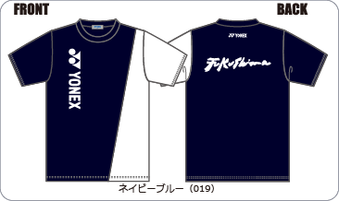
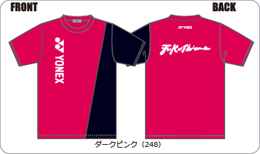
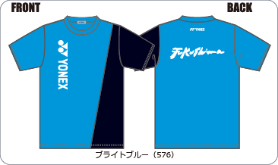
 |  |  | 定番ポロ |  |  | 福島県連ポロシャツ2021
 |  |  | （カタログ商品） |  |  | （左袖: FUKUSIMAプリント入り）
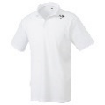
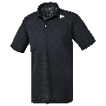
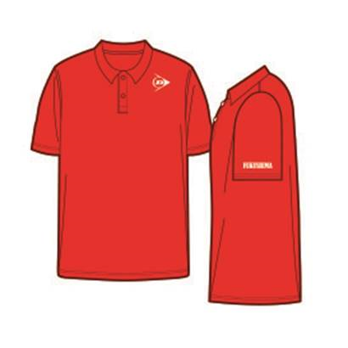

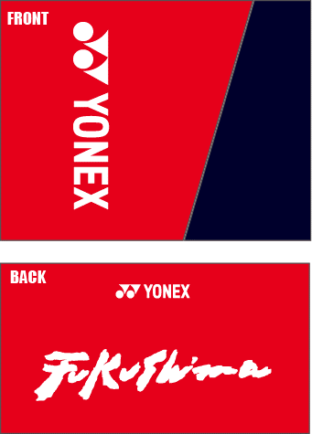
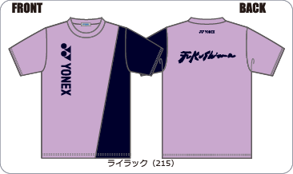
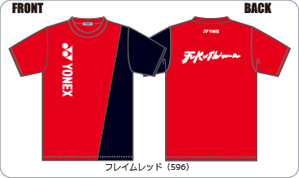

 |  |  | ホワイト |  | ブラック |  | レッド

 |  |  | ネイビー ブルー |  | ライトイエロー ライトパープル ミントグリーン オレンジ

２０２１年度はヨネックスＴシャツとなります。 |  |  | ポロシャツ
[サイズ] | 130(125～135) 140(135～145) SS(157～163) S(162～168) |  | [サイズ] | 130(125～135） 140（135～145） 150（145～155）ＳＳ（157～163）
 | M(167～173) L(172～178） O(177～183） |  | Ｓ（162～168）Ｍ（167～173）Ｌ（172～178）Ｏ（177～183）XO（183～186）
[カラー] | ネイビーブルー（切替しホワイト）・ダークピンク・ライトブルー |  | [カラー] | 定番ポロシャツ：上記4色 福島県連ポロシャツ2021：上記5色
 | ライラック・フレイムレッド（以上、切替しネイビーブルー） |  | ※「FUKUSHIMA」の背面ロゴは入りません。
1枚：２，５００円（税込価格） |  |  | １枚：３，０００円（税込価格）

注文受付期間 １期：４月１日～５月８日 ２期：５月１１日～６月１２日 ３期：６月１５日～７月３１日

 |  | ※商品お届けは、１期受付分が８月上旬、２期受付分が９月中旬、３期受付分が１１月上旬となります。
 |  | ※お申込は別紙申込書にて必要事項をご記入の上、県連事務局宛にＦＡＸにてお申し込みください。
 |  | ※収益金は一般、高体連、中体連、小学生連盟の強化費に使用させていただきます。

